2.1
 | ANÁLISIS DE PRECIOS UNITARIOS

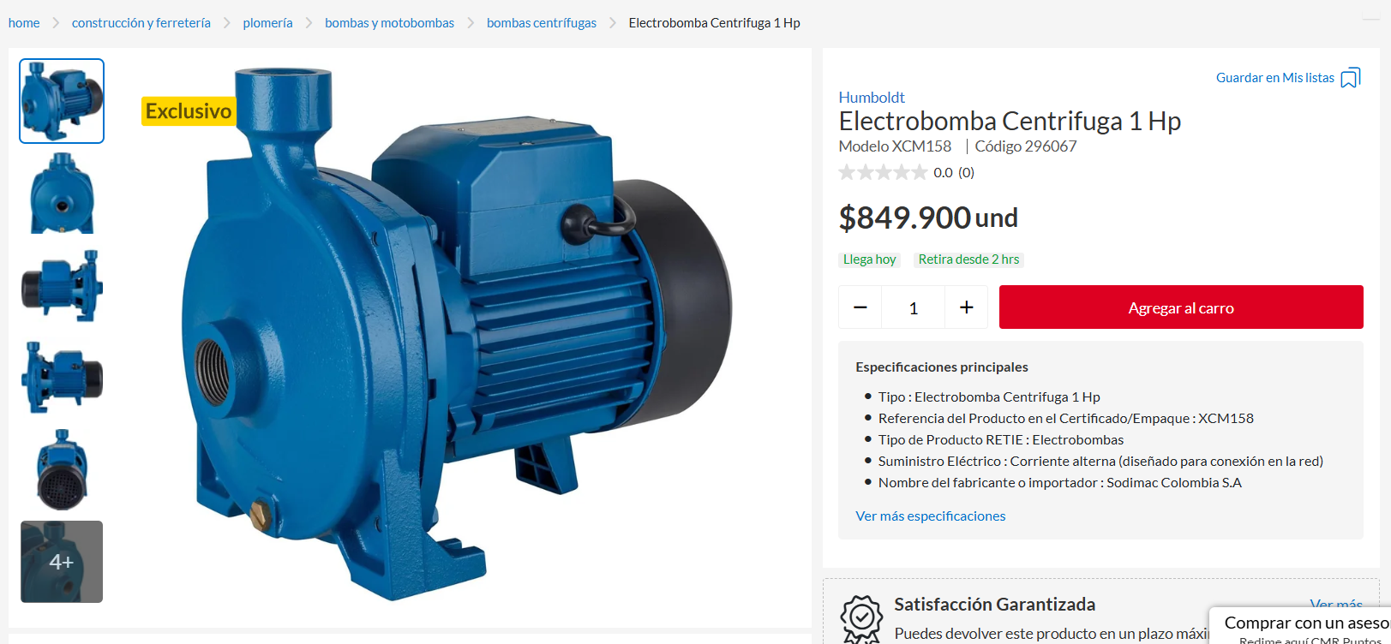
Item | Descripción |  |  |  |  | Unidad
 | ANÁLISIS DE PRECIOS UNITARIOS |  |  |  |  |  |  | 2025

 | SISTEMA DE RIEGO PARA MARACUYA Y PIÑA
 | INGENIERÍA CIVIL

Item | Descripción |  |  |  |  | Unidad
2.10 | SUMINISTRO DE MOTOBOMBA 1HP |  |  |  |  | UN

I. EQUIPO/HARRAMIENTA MENOR
Descripción |  |  | Unidad | Tarifa |  | Rendimiento | Vr. Unitario

SUBTOTAL |  |  |  |  |  |  |  | $ -

II. MATERIALES
Descripción |  |  | Unidad | Cantidad | Precio Unitario |  | Vr Unitario
BOMBA CENTRIFUGA ELECTRICA DE 1HP |  |  | UN | 1.00 | $849,900.00 |  | $ 849,900.00

SUBTOTAL |  |  |  |  |  |  |  | $ 849,900.00

III. TRANSPORTES
Descripcion |  |  | Unidad | Rendimiento |  | Tarifa | Vr. Unitario

SUBTOTAL |  |  |  |  |  |  | $ -

IV. MANO DE OBRA
Cargo | Vr. Día Neto | Cantidad | Factor Prestacional y Otros | Valor Total Día | Rendimiento |  | Vr. Unitario

SUBTOTAL |  |  |  |  |  |  |  | $ -

TOTAL COSTO DIRECTO |  |  |  |  |  |  | $ 849,900.00

2.3
 | ANÁLISIS DE PRECIOS UNITARIOS
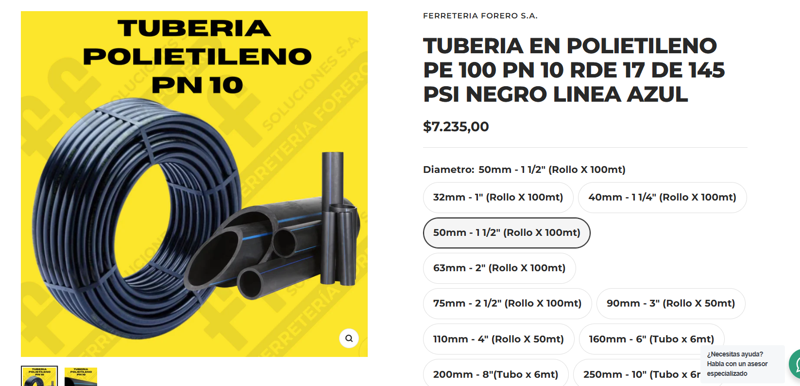
Item | Descripción |  |  |  |  | Unidad
 | ANÁLISIS DE PRECIOS UNITARIOS |  |  |  |  |  |  | 2025

 | SISTEMA DE RIEGO PARA MARACUYA Y PIÑA
 | INGENIERÍA CIVIL

Item | Descripción |  |  |  |  | Unidad
2.30 | SUMINISTRO E INSTALACIÓN RED DE SUCCIÓN |  |  |  |  | ML

I. EQUIPO/HARRAMIENTA MENOR
Descripción |  |  | Unidad | Tarifa |  | Rendimiento | Vr. Unitario
HERRAMIENTA MENOR |  |  | GL | $311.95 |  | 1.00 | $ 311.95

SUBTOTAL |  |  |  |  |  |  |  | $ 311.95

II. MATERIALES
Descripción |  |  | Unidad | Cantidad | Precio Unitario |  | Vr Unitario
TUBERIA POLIETILENO 1 1/2" |  |  | ML | 1.00 | $6,967.00 |  | $ 6,967.00
REDUCTOR 1 1/2" A 1" |  |  | UN | 0.33 | $6,500.00 |  | $ 2,145.00
ABRAZADERA |  |  | UN | 0.330 | $2,500.00 |  | $ 825.00
SUBTOTAL |  |  |  |  |  |  |  | $ 9,937.00

III. TRANSPORTES
Descripcion |  |  | Unidad | Rendimiento |  | Tarifa | Vr. Unitario

SUBTOTAL |  |  |  |  |  |  | $ -

IV. MANO DE OBRA
Cargo | Vr. Día Neto | Cantidad | Factor Prestacional y Otros | Valor Total Día | Rendimiento |  | Vr. Unitario
CUADRILLA BB | $170,156.00 | 1 | 120% | $374,343.20 | 36.000 |  | $ 10,398.42

SUBTOTAL |  |  |  |  |  |  |  | $ 10,398.42

TOTAL COSTO DIRECTO |  |  |  |  |  |  | $ 20,647.37

2.4
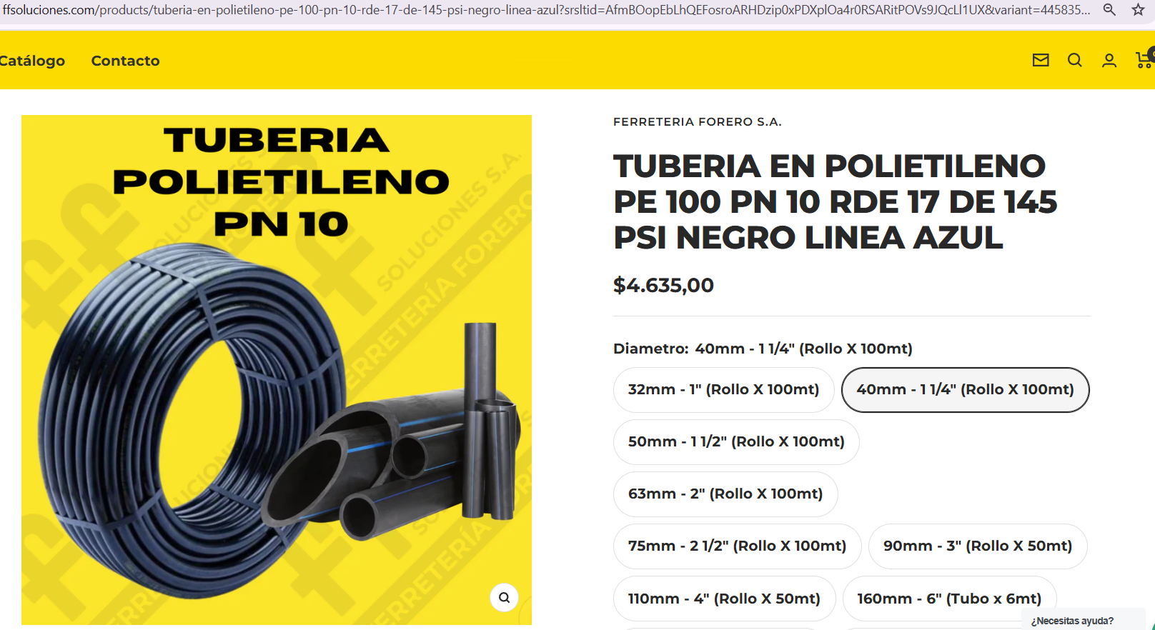
 | ANÁLISIS DE PRECIOS UNITARIOS

Item | Descripción |  |  |  |  | Unidad
 | ANÁLISIS DE PRECIOS UNITARIOS |  |  |  |  |  |  | 2025

 | SISTEMA DE RIEGO PARA MARACUYA Y PIÑA
 | INGENIERÍA CIVIL

Item | Descripción |  |  |  |  | Unidad
2.40 | SUMINISTRO E INSTALACIÓN RED DE IMPULSIÓN |  |  |  |  | ML

I. EQUIPO/HARRAMIENTA MENOR
Descripción |  |  | Unidad | Tarifa |  | Rendimiento | Vr. Unitario
HERRAMIENTA MENOR |  |  | GL | $14.04 |  | 1.00 | $ 14.04

SUBTOTAL |  |  |  |  |  |  |  | $ 14.04

II. MATERIALES
Descripción |  |  | Unidad | Cantidad | Precio Unitario |  | Vr Unitario
TUBERIA POLIETILENO DE 1 1/4" |  |  | ML | 1.00 | $4,635.00 |  | $ 4,635.00
ESTACAS DE MADERA |  |  | UN | 0.30 | $2,000.00 |  | $ 600.00
ABRAZADERA |  |  | UN | 0.00300 | $2,500.00 |  | $ 7.50

SUBTOTAL |  |  |  |  |  |  |  | $ 5,242.50

III. TRANSPORTES
Descripcion |  |  | Unidad | Rendimiento |  | Tarifa | Vr. Unitario

SUBTOTAL |  |  |  |  |  |  | $ -

IV. MANO DE OBRA
Cargo | Vr. Día Neto | Cantidad | Factor Prestacional y Otros | Valor Total Día | Rendimiento |  | Vr. Unitario
CUADRILLA BB | $170,156.00 | 1 | 120% | $374,343.20 | 800.000 |  | $ 467.93

SUBTOTAL |  |  |  |  |  |  |  | $ 467.93

TOTAL COSTO DIRECTO |  |  |  |  |  |  | $ 5,724.47

2.5
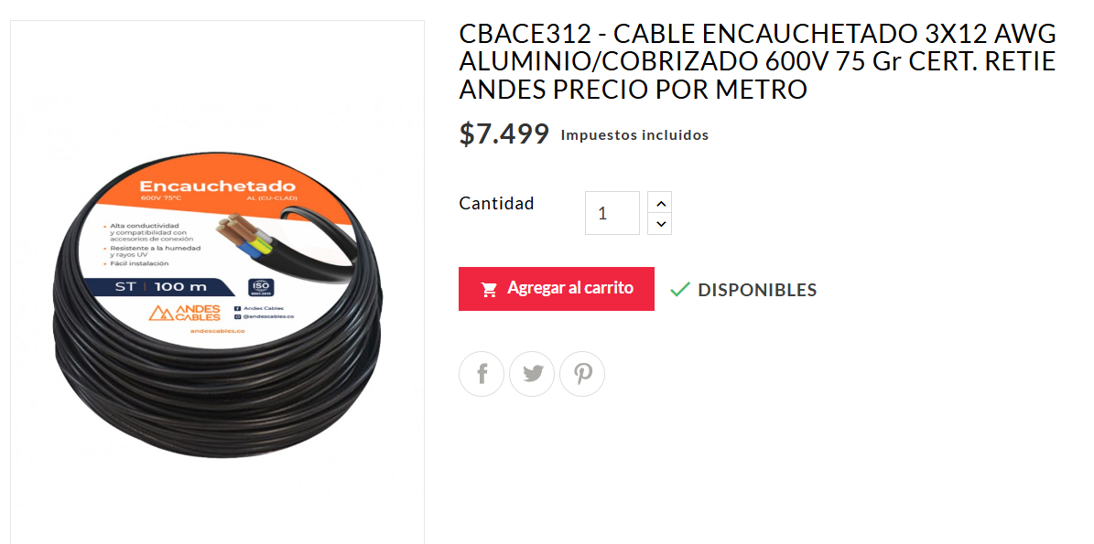
 | ANÁLISIS DE PRECIOS UNITARIOS

Item | Descripción |  |  |  |  | Unidad
 | ANÁLISIS DE PRECIOS UNITARIOS |  |  |  |  |  |  | 2025

 | SISTEMA DE RIEGO PARA MARACUYA Y PIÑA
 | INGENIERÍA CIVIL

Item | Descripción |  |  |  |  | Unidad
2.50 | PUNTO ELECTRICO CONEXIÓN DE BOMBA |  |  |  |  | ML

I. EQUIPO/HARRAMIENTA MENOR
Descripción |  |  | Unidad | Tarifa |  | Rendimiento | Vr. Unitario
HERRAMIENTA MENOR |  |  | GL | $37.43 |  | 1.00 | $ 37.43

SUBTOTAL |  |  |  |  |  |  |  | $ 37.43

II. MATERIALES
Descripción |  |  | Unidad | Cantidad | Precio Unitario |  | Vr Unitario
CABLE ENCAUCHETADO 3X14 |  |  | ML | 1.00 | $4,900.00 |  | $ 4,900.00
BREAKER 2 X 16 |  |  | UN | 0.006 | $45,000.00 |  | $ 270.00
ARRANCADOR DIRECTO |  |  | UN | 0.003 | $202,000.00 |  | $ 606.00
TUBERÍA PVC |  |  | ML | 1.00

SUBTOTAL |  |  |  |  |  |  |  | $ 5,776.00

III. TRANSPORTES
Descripcion |  |  | Unidad | Rendimiento |  | Tarifa | Vr. Unitario

SUBTOTAL |  |  |  |  |  |  | $ -

IV. MANO DE OBRA
Cargo | Vr. Día Neto | Cantidad | Factor Prestacional y Otros | Valor Total Día | Rendimiento |  | Vr. Unitario
CUADRILLA BB | $170,156.00 | 1 | 120% | $374,343.20 | 300.000 |  | $ 1,247.81

SUBTOTAL |  |  |  |  |  |  |  | $ 1,247.81

TOTAL COSTO DIRECTO |  |  |  |  |  |  | $ 7,061.24

3.1
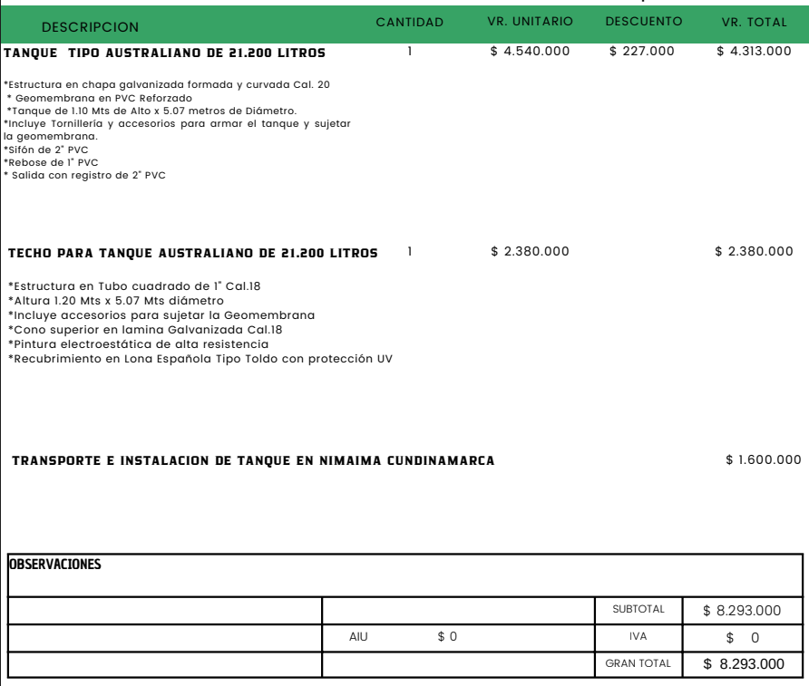
 | ANÁLISIS DE PRECIOS UNITARIOS |  |  |  |  |  |  | 2025
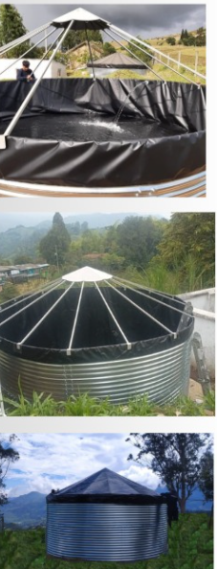
 | SISTEMA DE RIEGO PARA MARACUYA Y PIÑA
 | INGENIERÍA CIVIL

Item | Descripción |  |  |  |  | Unidad
3.10 | SUMINISTRO E INSTALACIÓN DE TANQUE |  |  |  |  | M2

I. EQUIPO/HARRAMIENTA MENOR
Descripción |  |  | Unidad | Tarifa |  | Rendimiento | Vr. Unitario

SUBTOTAL |  |  |  |  |  |  |  | $ -

II. MATERIALES
Descripción |  |  | Unidad | Cantidad | Precio Unitario |  | Vr Unitario
TANQUE TIPO ASUSTRALIANO DE 21.200 LITROS INCLUYE REBOSE Y ACCESORIOS DE ENTRADA Y SALIDA DE AGUA |  |  | UN | 1.00 | $4,540,000.00 |  | $ 4,313,000.00
TECHO PARA TANQUE TIPO AUSTRALIANO DE 21.200 LITROS |  |  | UN | 1.00 | $2,380,000.00 |  | $ 2,380,000.00

SUBTOTAL |  |  |  |  |  |  |  | $ 6,693,000.00

III. TRANSPORTES
Descripcion |  |  | Unidad | Rendimiento |  | Tarifa | Vr. Unitario

SUBTOTAL |  |  |  |  |  |  | $ -

IV. MANO DE OBRA
Cargo | Vr. Día Neto | Cantidad | Factor Prestacional y Otros | Valor Total Día | Rendimiento |  | Vr. Unitario
INSTALACIÓN EN SITIO | $1,600,000.00 | 1 | NA | $1,600,000.00 | 1.000 |  | $ 1,600,000.00

SUBTOTAL |  |  |  |  |  |  |  | $ 1,600,000.00

TOTAL COSTO DIRECTO |  |  |  |  |  |  | $ 8,293,000.00

4.1
 | ANÁLISIS DE PRECIOS UNITARIOS

Item | Descripción |  |  |  |  | Unidad
 | ANÁLISIS DE PRECIOS UNITARIOS |  |  |  |  |  |  | 2025

 | SISTEMA DE RIEGO PARA MARACUYA Y PIÑA
 | INGENIERÍA CIVIL

Item | Descripción |  |  |  |  | Unidad
4.10 | SUMINISTRO E INSTALACIÓN DE RED PRINCIPAL |  |  |  |  | ML

I. EQUIPO/HARRAMIENTA MENOR
Descripción |  |  | Unidad | Tarifa |  | Rendimiento | Vr. Unitario
HERRAMIENTA MENOR |  |  | GL | $311.95 |  | 1.00 | $ 311.95

SUBTOTAL |  |  |  |  |  |  |  | $ 311.95

II. MATERIALES
Descripción |  |  | Unidad | Cantidad | Precio Unitario |  | Vr Unitario
TUBERIA POLIETILENO 1 1/2" |  |  | ML | 1.00 | $7,235.00 |  | $ 7,235.00
CODO DE 90 POLIETILENO 1 1/2" |  |  | UN | 0.03 | $33,613.00 |  | $ 1,008.39
TEE POLIETILENO 1 1/2" |  |  | UN | 0.92000 | $36,134.00 |  | $ 33,243.28
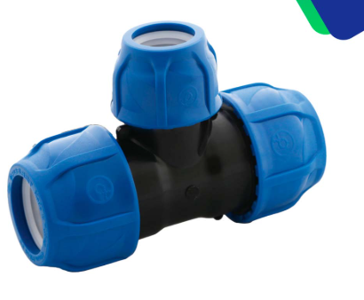
REGISTROS DE CIERRE |  |  | UN | 0.40 | $5,000.00 |  | $ 2,000.00
SUBTOTAL |  |  |  |  |  |  |  | $ 43,486.67

III. TRANSPORTES
Descripcion |  |  | Unidad | Rendimiento |  | Tarifa | Vr. Unitario

SUBTOTAL |  |  |  |  |  |  | $ -

IV. MANO DE OBRA
Cargo | Vr. Día Neto | Cantidad | Factor Prestacional y Otros | Valor Total Día | Rendimiento |  | Vr. Unitario
CUADRILLA BB | $170,156.00 | 1 | 120% | $374,343.20 | 36.000 |  | $ 10,398.42

SUBTOTAL |  |  |  |  |  |  |  | $ 10,398.42

TOTAL COSTO DIRECTO |  |  |  |  |  |  | $ 54,197.04

4.2
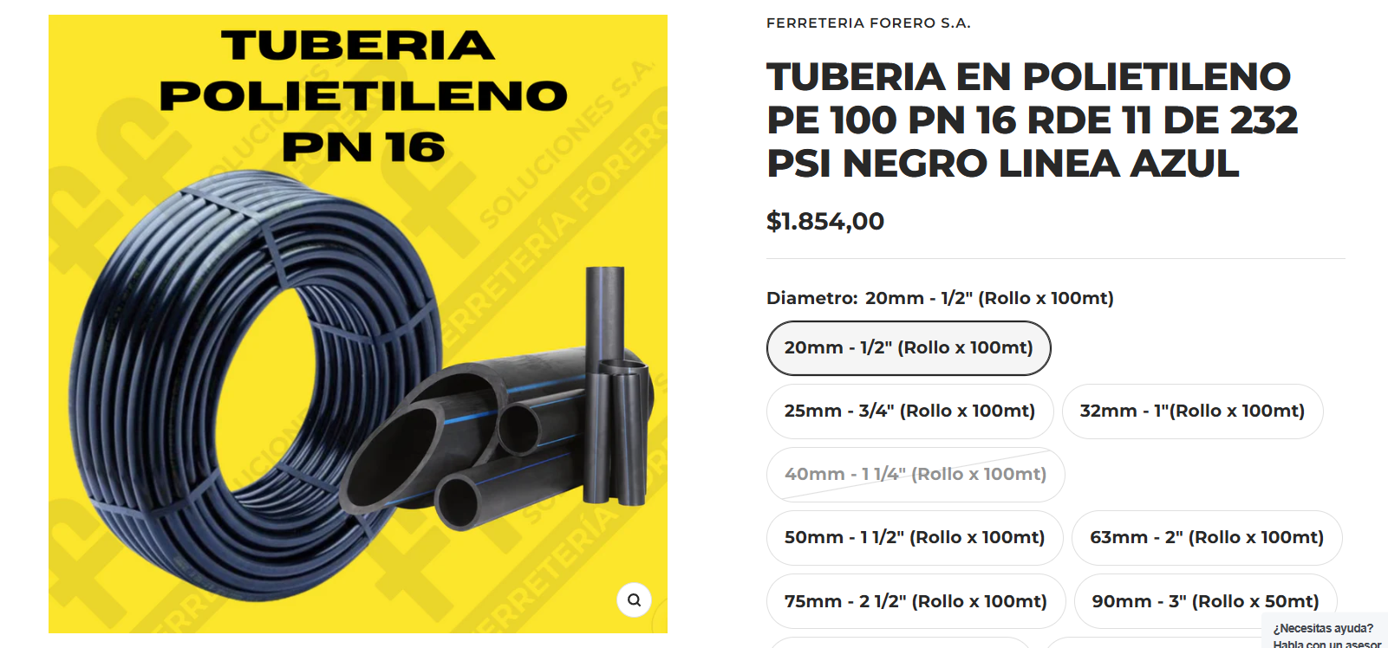
 | ANÁLISIS DE PRECIOS UNITARIOS

Item | Descripción |  |  |  |  | Unidad
 | ANÁLISIS DE PRECIOS UNITARIOS |  |  |  |  |  |  | 2025

 | SISTEMA DE RIEGO PARA MARACUYA Y PIÑA
 | INGENIERÍA CIVIL

Item | Descripción |  |  |  |  | Unidad
4.20 | SUMINISTRO E INSTALACIÓN DE RAMALES |  |  |  |  | ML

I. EQUIPO/HARRAMIENTA MENOR
Descripción |  |  | Unidad | Tarifa |  | Rendimiento | Vr. Unitario
HERRAMIENTA MENOR |  |  | GL | $224.61 |  | 1.00 | $ 224.61
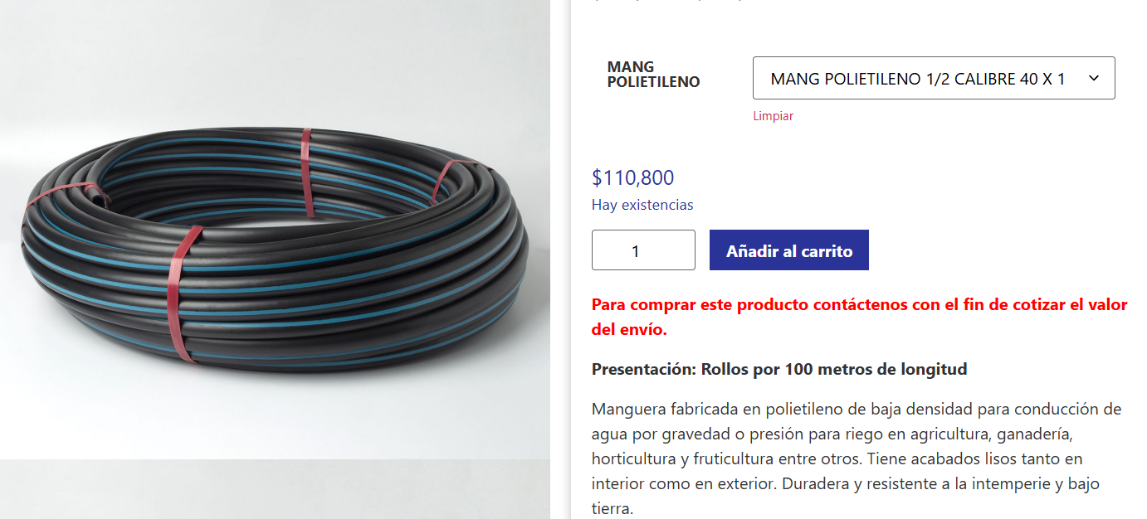

SUBTOTAL |  |  |  |  |  |  |  | $ 224.61

II. MATERIALES
Descripción |  |  | Unidad | Cantidad | Precio Unitario |  | Vr Unitario
TUBERIA POLIETILENO 1 1/2" |  |  | ML | 1.00 | $1,108.00 |  | $ 1,108.00

SUBTOTAL |  |  |  |  |  |  |  | $ 1,108.00

III. TRANSPORTES
Descripcion |  |  | Unidad | Rendimiento |  | Tarifa | Vr. Unitario

SUBTOTAL |  |  |  |  |  |  | $ -

IV. MANO DE OBRA
Cargo | Vr. Día Neto | Cantidad | Factor Prestacional y Otros | Valor Total Día | Rendimiento |  | Vr. Unitario
CUADRILLA BB | $170,156.00 | 1 | 120% | $374,343.20 | 50.000 |  | $ 7,486.86

SUBTOTAL |  |  |  |  |  |  |  | $ 7,486.86

TOTAL COSTO DIRECTO |  |  |  |  |  |  | $ 8,819.47

5.1
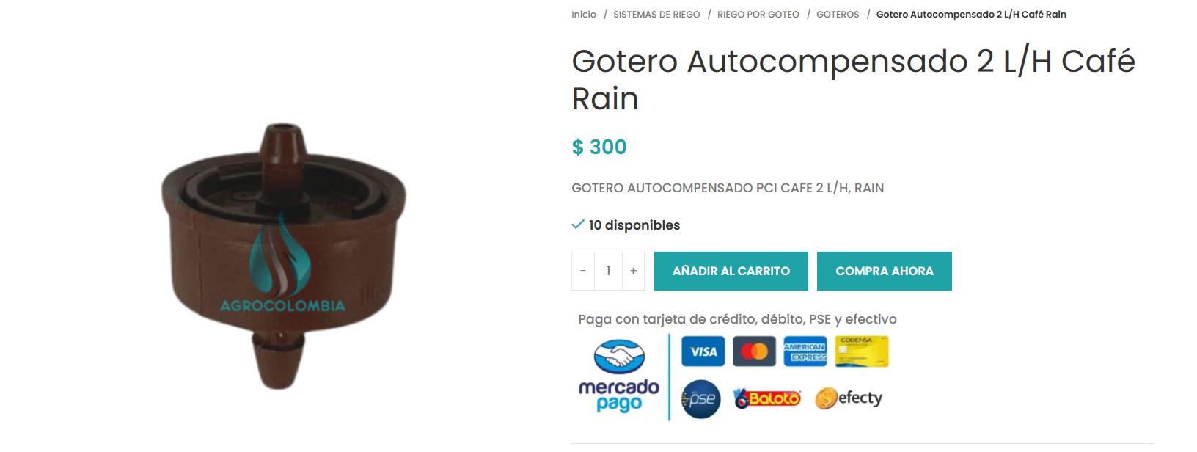
 | ANÁLISIS DE PRECIOS UNITARIOS

Item | Descripción |  |  |  |  | Unidad
 | ANÁLISIS DE PRECIOS UNITARIOS |  |  |  |  |  |  | 2025

 | SISTEMA DE RIEGO PARA MARACUYA Y PIÑA
 | INGENIERÍA CIVIL

Item | Descripción |  |  |  |  | Unidad
5.10 | SUMINISTRO E INSTALACIÓN DE GOTERO AUTOCOMPENSADO |  |  |  |  | UN

I. EQUIPO/HARRAMIENTA MENOR
Descripción |  |  | Unidad | Tarifa |  | Rendimiento | Vr. Unitario
HERRAMIENTA MENOR |  |  | GL | $7.85 |  | 1.00 | $ 7.85

SUBTOTAL |  |  |  |  |  |  |  | $ 7.85

II. MATERIALES
Descripción |  |  | Unidad | Cantidad | Precio Unitario |  | Vr Unitario
GOTERO AUTOCOMPENSADO |  |  | UN | 1.00 | $300.00 |  | $ 300.00

SUBTOTAL |  |  |  |  |  |  |  | $ 300.00

III. TRANSPORTES
Descripcion |  |  | Unidad | Rendimiento |  | Tarifa | Vr. Unitario

SUBTOTAL |  |  |  |  |  |  | $ -

IV. MANO DE OBRA
Cargo | Vr. Día Neto | Cantidad | Factor Prestacional y Otros | Valor Total Día | Rendimiento |  | Vr. Unitario
CUADRILLA AA | $154,687.00 | 1 | 120% | $340,311.40 | 1300.000 |  | $ 261.78

SUBTOTAL |  |  |  |  |  |  |  | $ 261.78

TOTAL COSTO DIRECTO |  |  |  |  |  |  | $ 569.63

